Sheet1 (3)
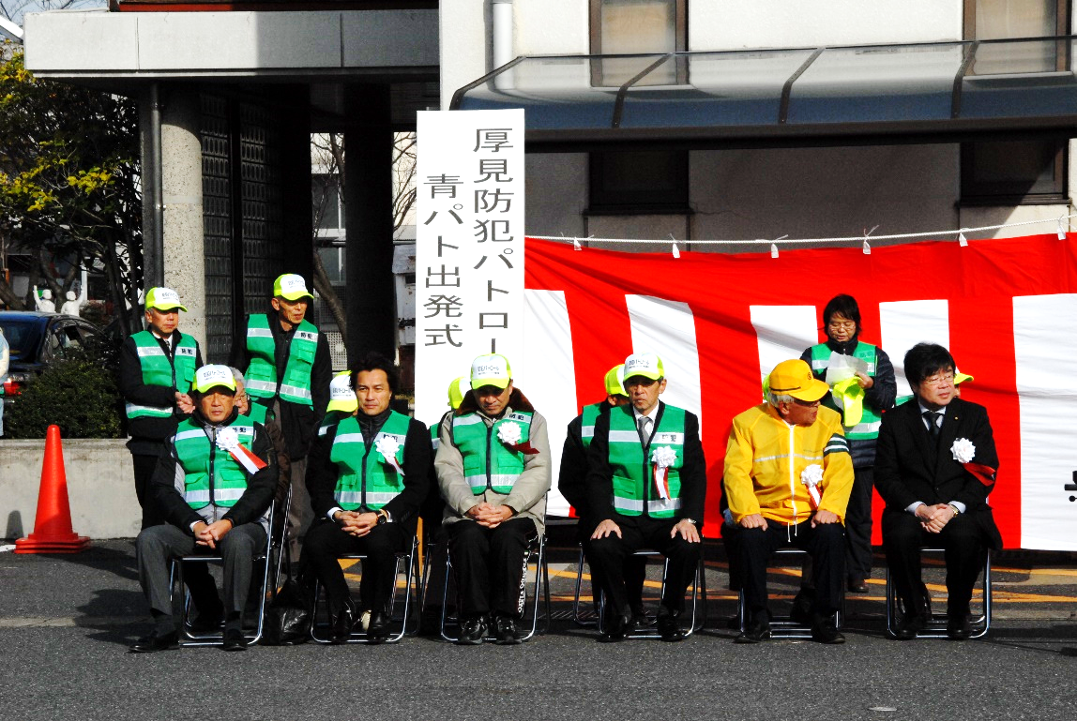
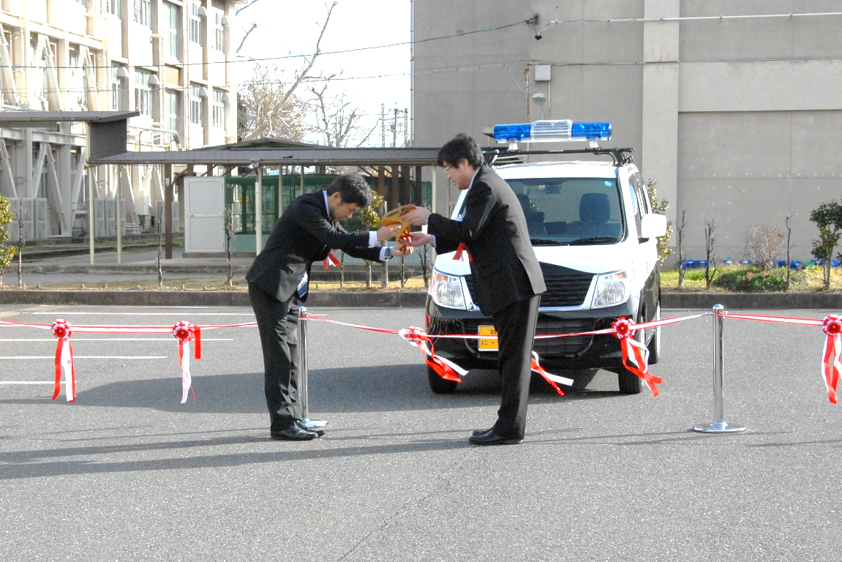

 | 出発式 主催者 |  | 出発式 青パト車贈呈
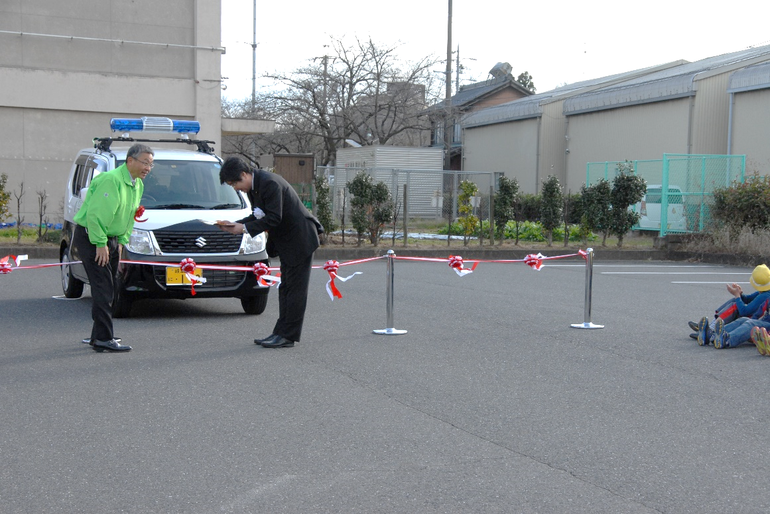
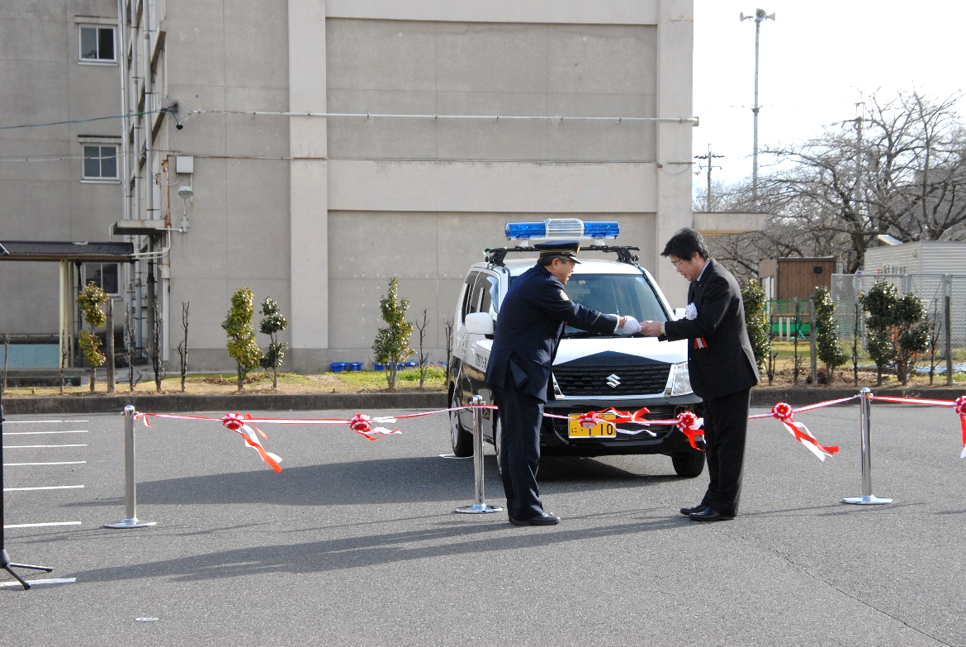

出発式 マグネットシート交付 |  | 出発式 青色回転灯装備車 標章の交付

